Regression Tree
DECISION TREE - REGRESSION TREE
QUESTION: Which (combination of) factors will predict the high sales? |  |  | FACTS :

ambil data |  |  | 1. identik dengan istilah "Prune" dmana pohon hasil modeling di potong daunnya supaya lebih efisien
library(tree) |  |  | 2. ada CP (COMPLEXITY PARAMETER) dicari CP terkecil pada hasil plotcp
library(ISLR)
library(rpart)
library(rpart.plot)
data(Carseats)
View(Carseats)

prepare data
High <- Carseats$Sales |  | << gajelas wkwk
head(High)
Carseats <- data.frame(Carseats, High)
head(Carseats)

create model TREE
tree.carseats <- rpart(High ~ .-Sales, Carseats,method = "anova") |  | << anova dipakai untuk regression tree (number), kalau classification pakai method "class"
plotcp (tree.carseats )
rpart.plot(tree.carseats)

plot model
plot(tree.carseats )
text(tree.carseats, col=1, cex=1/2)
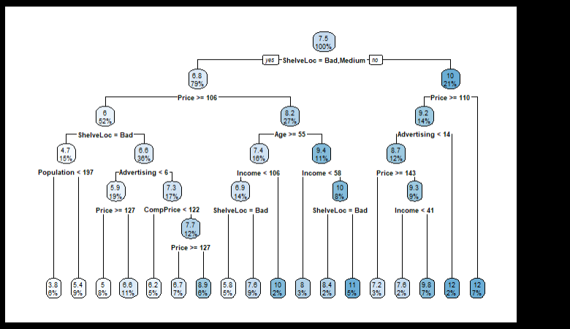
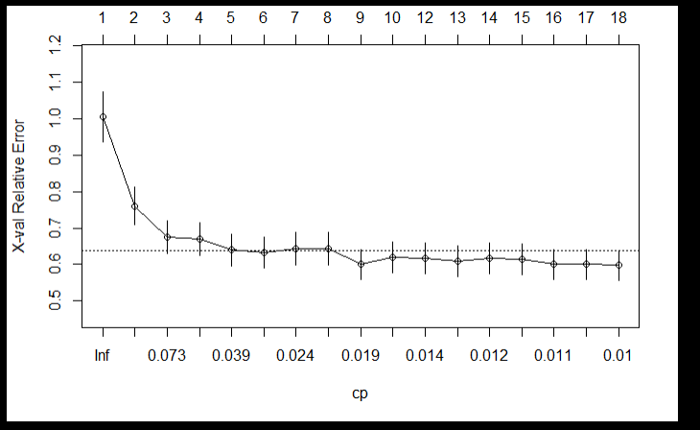

pruning tree ( dipotong)
pruning <- prune.rpart(tree.carseats,cp = 0.012 ) | << cp dipilih niai dengan xval relative rror terkeci untuk memilih size paling optimal. Dalam hal ini pengen pakai yang 0.012 aja
rpart.plot(pruning)

create training data dan test data
set.seed (212)
train=sample (1: nrow(Carseats ), 200)
Carseats.test <- Carseats [-train ,]
Carseats.train <- Carseats [train,]

prediction dan compare hasil akhir
tree.pred=predict (pruning, Carseats.test)
cbind(tree.pred,Carseats.test$High) | << lumayan lah gak beda jauh

Classification Tree
DECISION TREE - CLASSIFICATION TREE ( case hsbdemo.dta)
 |  | FACTS :
import data
library(haven) |  | 1. identik dengan istilah "Prune" dmana pohon hasil modeling di potong daunnya supaya lebih efisien
hsbdemo <- read_dta("C:/Users/user/Desktop/Belajar/R/hsbdemo.dta") |  | 2. ada CP (COMPLEXITY PARAMETER) dicari CP terkecil pada hasil plotcp
View(hsbdemo)

package used
library(rpart)
library(rpart.plot) | << untuk plot hasil dari RPART

create model
modelprog3<-rpart(prog~.-id,data=dataprog,method = "class") | << class untuk case yang mencari data class, kalau number pakai "anova" atau default
plotcp(modelprog3) | << cp = complexity parameter
rpart.plot(modelprog3,cex = 0.5) | << cex - size tulisan

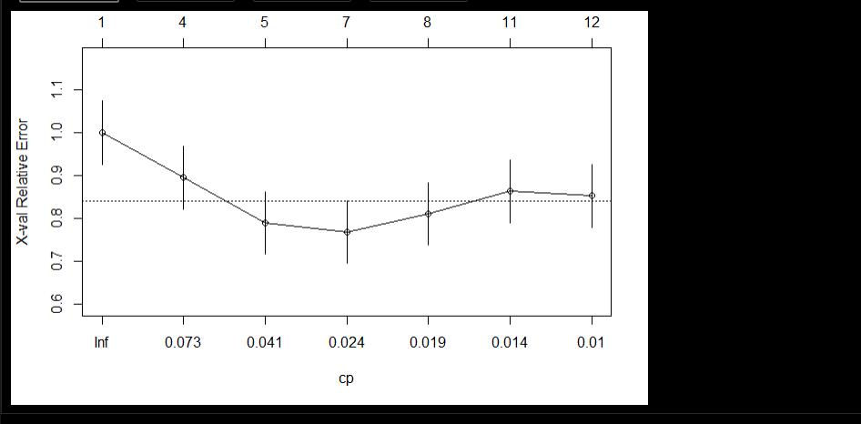

pruning tree
prune.modelprog3 <- prune(modelprog3,0.024) | << dipilih CP dengan nilai terkecil untuk memilih size tree terbaik
rpart.plot(prune.modelprog3,cex = 0.5)

make prediction dan confusion matrix
prediction3 <- predict(prune.modelprog3,dataprog,type = "class") | << class untuk case yang mencari data class, kalau number pakai "anova" atau default
table(dataprog$prog,prediction3)
(20+93+27)/200

[1] 0.7

Neural Network (1)
FEEDFORWARD NEURAL NETWORK (1) membandingkan hasil dari regresi linear biasa dengan hasil dari neural network

import data dari library mass |  |  |  | FACTS :
set.seed(500)
library(MASS) |  |  |  | 1. Memiliki hidden layer, apabila jumlah hidden layer sudah terlampau banyak disebut DEEP LEARNING
data <- Boston |  |  |  | 2. Lebih akurat dibanding algoritma lain (most case)
 |  |  |  | 3. Menerapkan Weight disetiap variabel
cek ada NA atau tidak, setelah itu bikin sample untuk training dan test data |  |  |  | 4. Harus dijadikan number/integer dahulu apabila di R
data[is.na(data),] |  |  |  | 5. Umumnya data di normalisasi dahulu
index <- sample(1:nrow(data),round(0.75*nrow(data)))
train <- data[index,]
test <- data[-index,]

create model dan prediction using Linear Regression
lm.fit <- glm(medv~., data=train)
summary(lm.fit)
pr.lm <- predict(lm.fit,test)
MSE.lm <- sum((pr.lm - test$medv)^2)/nrow(test) | <<< cek mean squared error

normalized data
maxs <- apply(data,2, max) | <<< | maxs <- apply(data,MARGIN=2, FUN=max) | dipersingkat, margin =1 berarti baris, margin =2 berarti kolom. FUN menandakan functon apa yang mau di apply
mins <- apply(data,2, min) | <<< | mins <- apply(data,MARGIN=2, FUN=min) | tujuannya yaitu mencari nilai max dan min dari setiap kolom yang ada di dataset
maxs
mins
scaled <- as.data.frame(scale(data, center = mins, scale = maxs - mins))
dim(scaled)

membuat training and test data dari normalized data
train_ <- scaled[index,]
test_ <- scaled[-index,]

create model
library(neuralnet)
nn <- neuralnet(medv~.,data=train_,hidden=c(5,3),linear.output=T)
plot(nn)

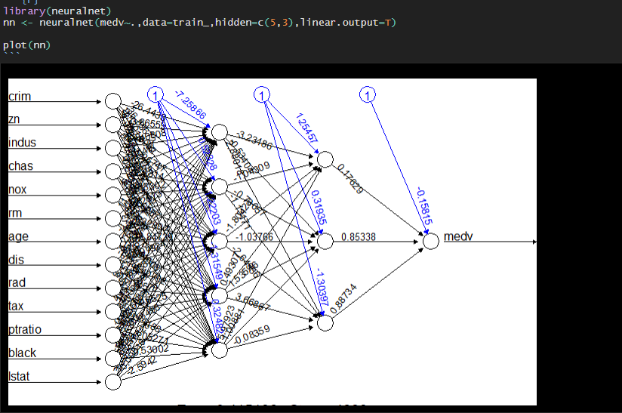

create prediction
pr.nn <- predict(nn,test_)

unscale data hasil prediction
pr.nn_ <- pr.nn*(max(data$medv)-min(data$medv))+min(data$medv)
test.unscale <- (test_$medv)*(max(data$medv)-min(data$medv))+min(data$medv)

mencari nilai MSE
MSE.nn <- sum((test.unscale - pr.nn_)^2)/nrow(test_)
Bandingkan mean squared ERROR GLM biasadengan NN
print(paste(MSE.lm,MSE.nn))

Plot data dalam bentuk 2 graph
par(mfrow=c(1,2))

plot(test$medv,pr.nn_,col='red',main='Real vs predicted NN',pch=18,cex=0.7)
abline(0,1,lwd=2)
legend('bottomright',legend='NN',pch=18,col='red', bty='n')

plot(test$medv,pr.lm,col='blue',main='Real vs predicted lm',pch=18, cex=0.7)
abline(0,1,lwd=2)
legend('bottomright',legend='LM',pch=18,col='blue', bty='n', cex=.95)

Plot data dalam 1 graph bersamaan
plot(test$medv,pr.nn_,col='red',main='Real vs predicted NN',pch=18,cex=0.7)
points(test$medv,pr.lm,col='blue',pch=18,cex=0.7)
abline(0,1,lwd=2)
legend('bottomright',legend=c('NN','LM'),pch=18,col=c('red','blue'))
```

Neural Network (2)
FEEDFORWARD NEURAL NETWORK (2) case breastcancer
 |  |  | FACTS :
import data dari library oneR
library(OneR) |  |  | 1. Memiliki hidden layer, apabila jumlah hidden layer sudah terlampau banyak disebut DEEP LEARNING
data(breastcancer) |  |  | 2. Lebih akurat dibanding algoritma lain (most case)
data <- breastcancer |  |  | 3. Menerapkan Weight disetiap variabel
 |  |  | 4. Harus dijadikan number/integer dahulu apabila di R
merubah nama kolom menjadi compatible |  |  | 5. Umumnya data di normalisasi dahulu
colnames(data) <- make.names(colnames(data)) | <<< merubah nama kolom yang ada spasinya jadi tanda (.) agar compatible untuk R

data yang masih tipe "factor" dirubah menjadi "integer", lalu dibuang data NA
str(data)
data$Class <- as.integer(as.numeric(data$Class)-1) # for compatibility with neuralnet |  | << merubah tipe data ke integer, karena neuralnet() hanya mampu baca integer
data <- na.omit(data) |  | oleh karena itu apabila kita punya data berupa factor harus di integerkan. Apabila char harus di factorkan dulu, baru di integerkan

bikin sample data training dan data test |  | << tidak perlu di normalisasi karena dataset sudah balance, tidak ada perbedaan extreme antar variabel
# Divide training (80%) and test set (20%)
set.seed(12) # for reproducibility
random <- sample(1:nrow(data), 0.8 * nrow(data))
data_train <- data[random, ]
data_test <- data[-random, ]

create model
# Train NN on training set
model_train <- neuralnet(Class~., data = data_train, hidden = c(9, 9), rep=10,lifesign = "minimal") |  | << lifesign memungkinkan dimunculkannya error rate
## hidden: 9, 9 thresh: 0.01 rep: 10/10 steps: 3784 error: 0.00524 time: 3.13 secs |  | << rep = iterasi

plot model
plot(model_train)
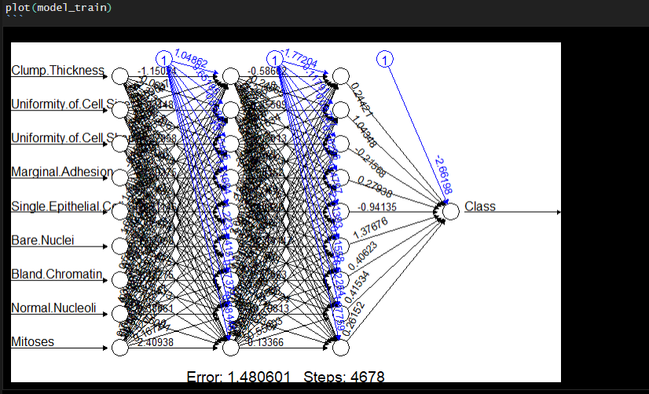

create prediction
prediction <- round(predict(model_train,data_test))
table(prediction, data_test$Class)
(88+41)/137
atau bisa juga pakai,
confusionMatrix(as.factor(prediction), as.factor(data_test$Class))
[1] 0.9416058

